Лист1
Задача:Реализовать расстановку кораблей для игры "Морской бой"
Входные данные: Переменная x хранящая в себе значение координаты х нажатой кнопки Переменная y хранящая в себе значение координаты y нажатой кнопки двумерный массив map text

Выходные данные:(1)map(игровое поле) (2)Сообщение (нельзя)

№ | Входные данные | Условия | Правильные классы | Неправильные классы
1 | (Метод класса Ship Vert)map,x,y | map[I,j]=0 or map[I,j]=5 or map[I,j]=6 count=0 y + (ship_size - 1) >= 1 and y + (ship_size - 1) < map.GetLength(0) and x >= 1 and x < map.GetLength(1) | 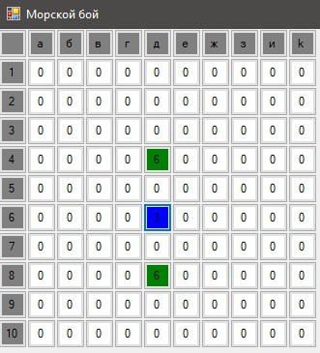 1 | 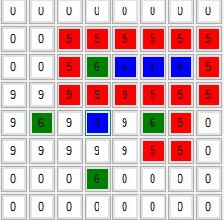 1.
2 | (Метод класса Ship Gor)map,x,y | map[I,j]=0 or map[I,j]=5 or map[I,j]=6 count=0 y + (ship_size - 1) >= 1 and y + (ship_size - 1) < map.GetLength(0) and x >= 1 and x < map.GetLength(1) | 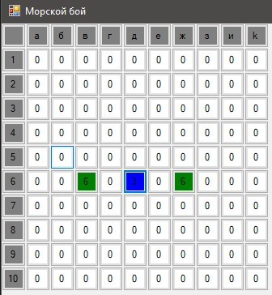 2 | 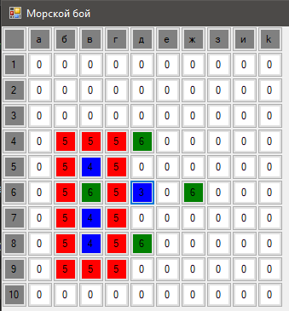 2.
3 | text | text="0" | 3 text="0" | 3.text!="0"

Тестовые ситуации

№ | Значение входных данных | Ожидаемый результат | Правильные Классы | Неправильные классы
1 | 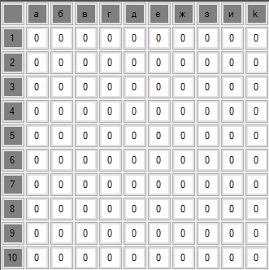 x=5,y=5 | 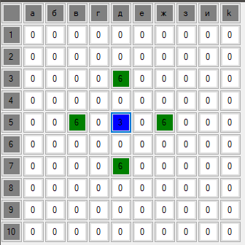 | 1.2 | нет
2 | x=5,y=5 | 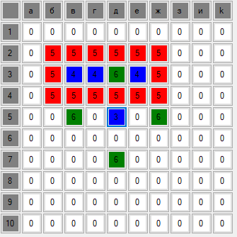 | 2 | 1
3 | x=5,y=5 | 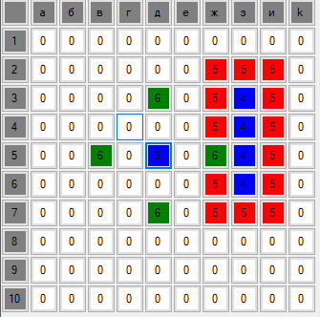 | 1 | 2
4 | x=10,y=1 | 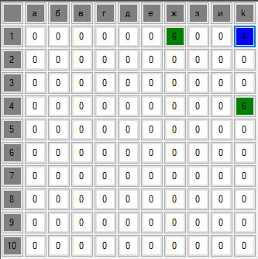 | 1.2 | нет
5 | 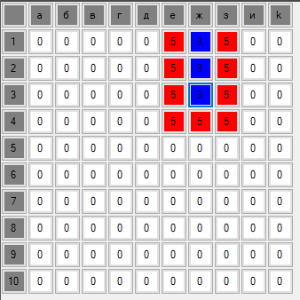 x=10,y=1 | 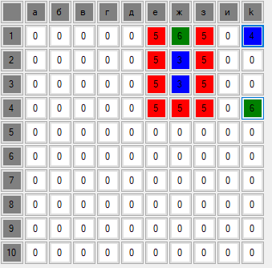 | 1 | 2
6 |  | 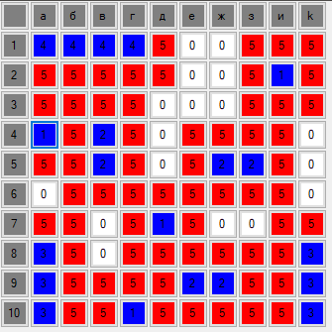 | 1.2 | нету
7 |  | 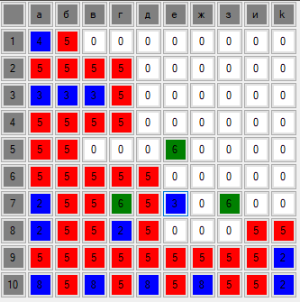 | 1 | 2
8 | text="0" | нет | 3 | нет
9 | text!="0" | 2 | нету | 3

